상품제안서
A4 클립보드(칼라인쇄/볼펜꽂이형) | 상품코드: F12752

 |  |  |  |  |  |  | 02-412-0044 | www.easy1.co.kr
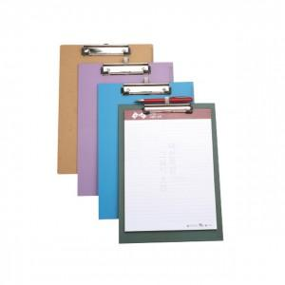

【상세/제작정보】 | .

【인쇄/포장옵션】 | 풀칼라 / OPP(비닐)

【공급단가】 | 수량 | 300~ | 1,000~ | 2,000~ | 3,000~ | 5,000~
*VAT별도 | 단가 | 3,640원 | 3,510원 | 3,370원 | 3,240원 | 3,150원

【상품 URL】 | https://dev.easy1.co.kr:443/src/goods_detail.php?gdno=12752

